同居別居届
 |  |  |  |  |  |  |  |  | 同 居 ・ 別 居 届
提出先
被保険者 → 事業所（会社） → 森永健保
＜被保険者様＞
入力を終えたら、下記①②いずれかの方法で事業所（会社）へご提出ください
※提出方法は事業所（会社）のご担当者様へご確認ください
①エクセルを、事業所（会社）のご担当者様へメール添付等で送付
②Ａ４用紙１枚に白黒印刷し、事業所（会社）のご担当者様へ提出
被保険者氏名
被保険者記号番号 |  |  |  |  |  |  | －
被保険者の住所 |  |  | 〒 |  |  | －

 |  |  | TEL |  |  |  | － |  |  |  | －

同居または別居となる被扶養者の情報
氏名 |  |  |  | 生年月日 |  |  |  | 続柄 |  | 住所
 |  |  |  |  | 年 | 月 | 日 |  |  | 〒 |  |  | TEL

 |  |  |  |  | 年 | 月 | 日 |  |  | 〒 |  |  | TEL
＜事業所ご担当者様＞
内容を確認し、事業主欄に記入してください
ＰＤＦ（１枚）を事業主データ連携へアップロードしてください（原本送付は不要です）
 |  |  |  |  | 年 | 月 | 日 |  |  | 〒 |  |  | TEL

 |  |  |  |  | 年 | 月 | 日 |  |  | 〒 |  |  | TEL

同居または別居の理由・・・
※学校の場合は、「学生証（有効期限を含む）の写し」または「在学証明書」を添付してください
※その他の場合は、詳細を記入してください↓

事業主欄 | 令和 年 月 日

 |  | 事業所所在地
 |  | 事業所名称
 |  | 事業主氏名

健保使用欄 | 入力確認 |  |  | 受付日 |  |  |  |  |  | 常務理事 |  | 事務長 |  | 担当者
 | ・ 同居 → 別居
 | ・ 別居 → 同居

提出先 被保険者 → 事業所担当者 → 森永健康保険組合 |  |  |  |  |  |  |  |  |  |  |  |  |  |  | R8.2.1 morinaga kenpo

記入例
記入例
 |  |  |  |  |  |  |  |  | 同 居 ・ 別 居 届 | （同居 ⇒ 別居）

被保険者氏名 |  |  | ○○ ○○○
被保険者記号番号 |  |  | ○○○○ |  |  |  | － |  | ○○○○
被保険者の住所 |  |  | 〒 | ○○○ |  | － | ○○○○
 |  |  | ○○県○○○市○○ ○○丁目○－○
 |  |  | TEL | 〇〇〇 |  |  | － | 〇〇〇 |  |  |  | － | 〇〇〇〇

同居または別居となる被扶養者の情報
氏名 |  |  |  | 生年月日 |  |  |  | 続柄 |  | 住所
○○ ○○ |  |  |  | 平成 | 年 | 月 | 日 | 長男 |  | 〒 | 〇〇〇－△△△△ |  |  | TEL | △△△－△△△△－△△△△
 |  |  |  |  | △ | △ | △ |  |  | △△県××市△△ △丁目△－△
 |  |  |  |  | 年 | 月 | 日 |  |  | 〒 |  |  |  | TEL
子の場合は「長男」「長女」等と記入してください
 |  |  |  |  | 年 | 月 | 日 |  |  | 〒 |  |  |  | TEL

 |  |  |  |  | 年 | 月 | 日 |  |  | 〒 |  |  |  | TEL

同居または別居の理由・・・ |  |  |  |  | 学 校
※学校の場合は、「学生証（有効期限を含む）の写し」または「在学証明書」を添付してください
※その他の場合は、詳細を記入してください↓

事業主欄 | 令和 年 月 日

 |  | 事業所所在地
 |  | 事業所名称
 |  | 事業主氏名

健保使用欄 | 入力確認 |  |  | 受付日 |  |  |  |  |  | 常務理事 |  |  | 事務長 |  |  | 担当者
 | ・ 同居 → 別居
 | ・ 別居 → 同居

提出先 被保険者 → 事業所担当者 → 森永健康保険組合 |  |  |  |  |  |  |  |  |  |  |  |  |  |  |  |  | R8.2.1 morinaga kenpo

記号番号の確認方法
記号番号が不明な場合は、下記3通りの方法で確認できます

資格情報のお知らせで確認する

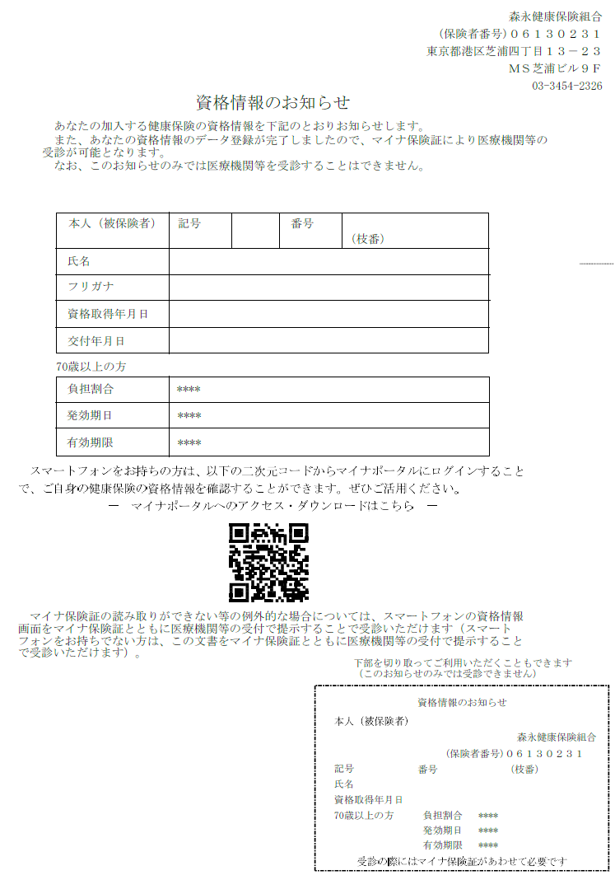

資格確認書で確認する

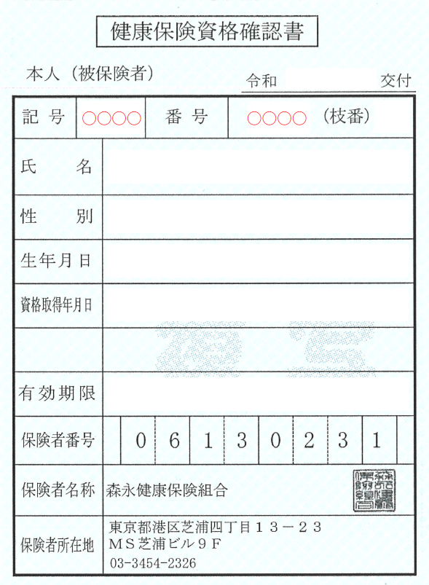

マイナポータルで確認する
①マイナポータルへログインする
②ログイン後トップページから、健康保険証を選択する
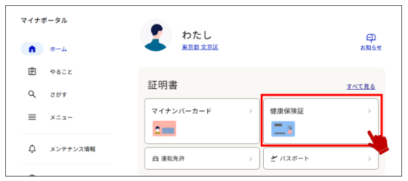

③健康保険証情報を確認する
